BAYES
 | TEOREMA DE BAYES EJEMPLO


A | Probabilidad pre test de pasar examen | 0.25

B | Probabilidad pre test de NO pasar examen | 0.75

C | Probabilidad de haber tomado el curso preparatorio si se aprobó el examen - P(PC │ aprobó) | 0.6

D | Probabilidad de haber tomado el curso preparatorio si se falló el examen - (P[PC │ falló) | 0.31

E | Probabilidad conjunta de pasar y de tomar el curso preparatorio - P(pasar y tomar curso) = A*C | 0.15

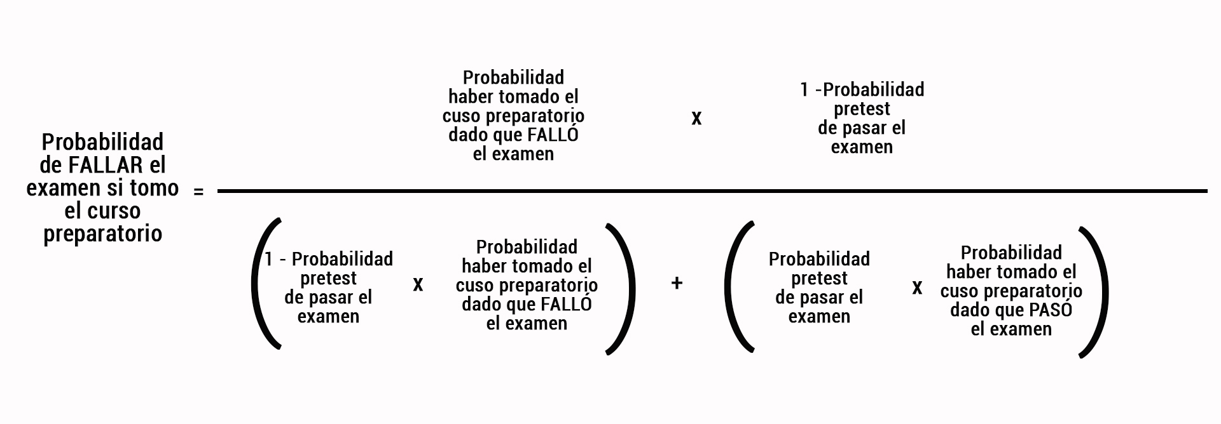
F | Probabilidad conjunta de fallar y tomar el curso - P(fallar y tomar curso) = B*D | 0.2325

 | PROBABILIDAD POSTEST DE PASAR SI SE TOMA EL CURSO - P(pasar │tomó curso preparatorio) - | 0.3922
 | (C * A) / (C * A) + (B * D)

 | PROBABILIDAD POSTEST DE FALLAR SI SE TOMA EL CURSO - P(fallar │tomó curso preparatorio) - | 0.6078
 | (D *B) / (D *B) + (A * C)

